Titulinis
 | LENGVOSIOS ATLETIKOS VARŽYBOS

Biržų rajono atviros jaunių ir jaunučių pirmenybės

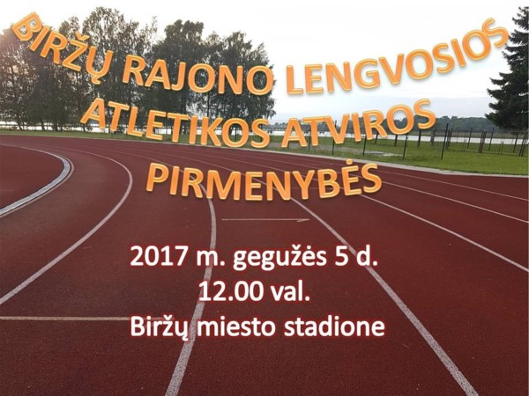

2017 m. gegužės mėn. 05 d.

Biržai, Biržų miesto stadionas

Varžybų vyriausiasis teisėjas |  | Viktoras Bagamolovas
Varžybų vyriausias sekretorius |  | Simas Strelcovas

